DAMA Maturity Niveaus
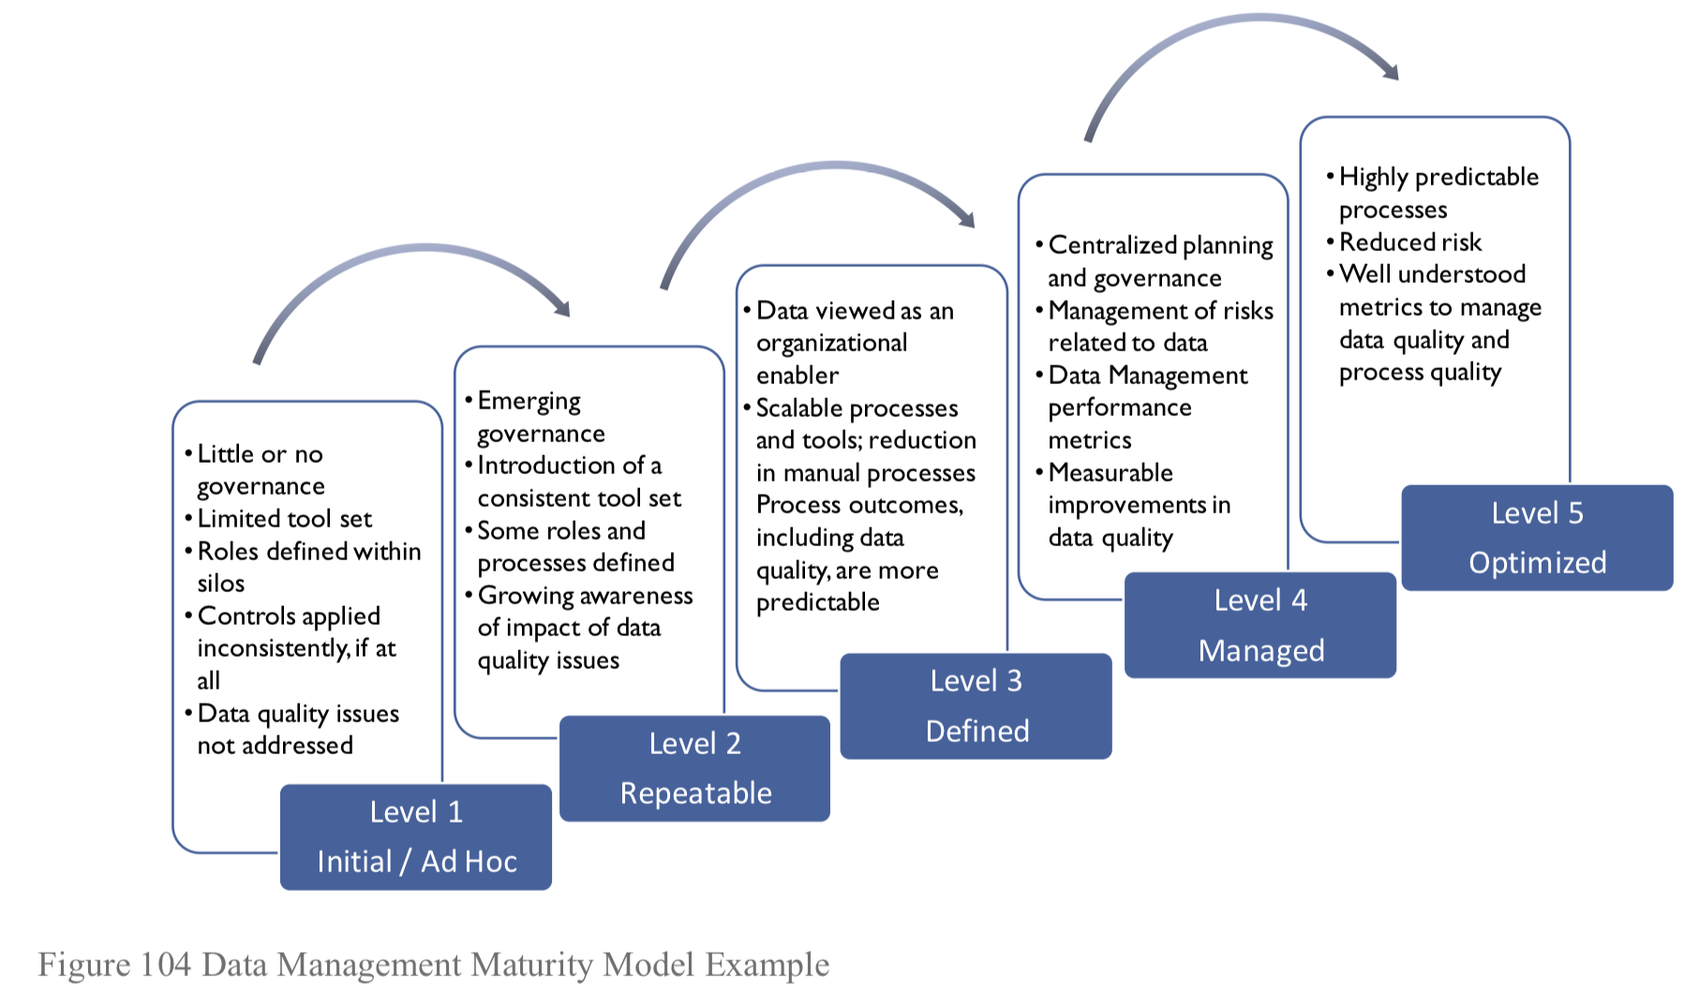
DAMA Maturity Scan Niveaus | Niveau | Voorbeelden
 | Niveau 0 No Capability | Geen georganiseerde data management praktijken of formele enterprise processen voor het managen van data. Heel weinig organisaties hebben niveau 0. Dit level wordt alleen erkend in een maturity model voor het doeleinde van definitie.
 | Niveau 1 Initieel / Ad hoc | Data management voor algemene doelen met een gelimiteerde tool set, weinig of geen governance. Omgaan met data hangt erg af van een klein aantal experts. Rollen en verantwoordelijkheden worden gedefinieerd binnen silos. Elke data owner ontvangt, genereert en verstuurt data autonoom. Controles, als die bestaan, worden inconsistent toegepast. Oplossingen voor data management zijn gelimiteerd. Data quality issues komen veel voor, maar worden niet geadresseerd. Infrastructuur supports zijn op business unit level.
 | Niveau 2 Herhaalbaar | Opkomst van consistente tools en roldefinitie om procesuitvoering te ondersteunen. Op niveau 2 begint een organisatie gecentraliseerde tools te gebruiken en meer overzicht voor data management te verschaffen. Rollen worden gedefinieerd en processen zijn niet slechts afhankelijk van specifieke experts. Er is organisationeel bewustzijn van data kwaliteit issues en concepts. Concepten als master en reference data beginnen herkend te worden.
 | Niveau 3 Gedefinieerd | Opkomende data management capabiliteiten. Niveau 3 ziet de introductie en institutionalisering van schaalbare data management processen en een kijk op DM als iets wat de organisatie gelegenheid geeft. Karakteristieken zijn onder andere replicatie van data binnen de organisatie met enkele controles op zijn plaats en een algemene toename van algehele datakwaliteit, naast een gecoördineerde definitie van beleid en management. Het meer formeel definiëren van processen leidt tot een significante afname in handmatige ingrepen. Dit, samen met een gecentraliseerd ontwerpproces, betekent dat procesuitkomsten meer voorspelbaar worden.
 | Niveau 4 Managed | Institutionele kennis die opgedaan is in niveau 1 tot 3 maakt het mogelijk voor de organisatie om resultaten te voorspellen wanneer zij nieuwe projecten en taken aangaat en om te beginnen met het managen van datagerelateerde risico's. Data management omvat performance metrics. Karakteristieken van niveau 4 zijn onder andere gestandaardiseerde tools voor data management van desktop tot infrastructuur, gekoppeld aan welgevormde gecentraliseerde planning en governance functies. Zichtbare uitingen van dit niveau zijn een meetbare toename in datakwaliteit en organisatiebrede capabiliteiten, zoals end-to-end audits.
 | Niveau 5 Optimalisatie | Wanneer data management praktijken geoptimaliseerd worden, zijn ze zeer voorspelbaar, dankzij procesautomatisering en verandermanagement van technologie. Organisaties op dit niveau van maturity focussen op continue verbeteringen. Op niveau 5 maken tools het mogelijk om data dwars door meerdere processen te bekijken. De snelle toename van data wordt gecontroleerd om onnodige duplicatie te voorkomen. Goed begrepen metrics worden gebruikt voor het managen en meten van datakwaliteit en processen.

Data Maturity Meting
Data Maturity Meting
Thema | Score | Gemiddeld
Data Ethiek | 12 | 1.3333333333
Data Governance | 14 | 1.27
Data Architecture | 9 | 1.8
Data Modeling & Design | 6 | 2
Data Storage & Operations | 7 | 1.4
Data Security | 12 | 1.5
Data Integration & Operability | 9.75 | 1.95
Document & Content Management | 8 | 1.6
Reference & Master Data | 6 | 1.5
Data Warehousing & BI | 15 | 1.5
Metadata Management | 16 | 1.6
Data Quality | 12 | 1.5

